일위대가표
일 위 대 가 표

명 칭 | 규 격 | 수 량 | 단위 | 재 료 비 |  | 노 무 비 |  | 경 비 |  | 합 계 |  | 비 고
 |  |  |  | 단 가 | 금 액 | 단 가 | 금 액 | 단 가 | 금 액 | 단 가 | 금 액
제 1 호표
T.B.M 설치 | 황동주물 | 1 | M2 |  | 121,500 |  | 6,075 |  | - | - | 127,575
황동주물 |  | 5 | kg | 24,300 | 121,500 |  | - |  | - | 24,300 | 121,500
설치비 | 재료비의 | 5 | % |  |  | 121,500 | 6,075 |  |  | 121,500 | 6,075

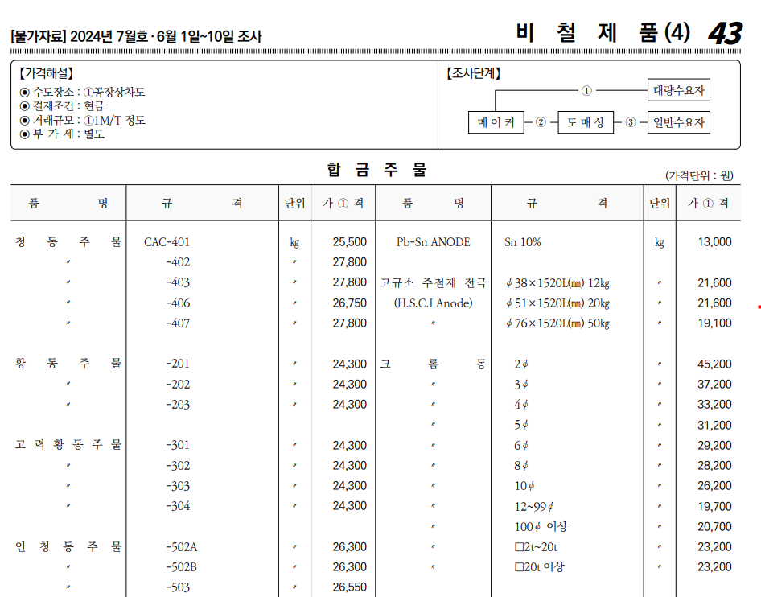
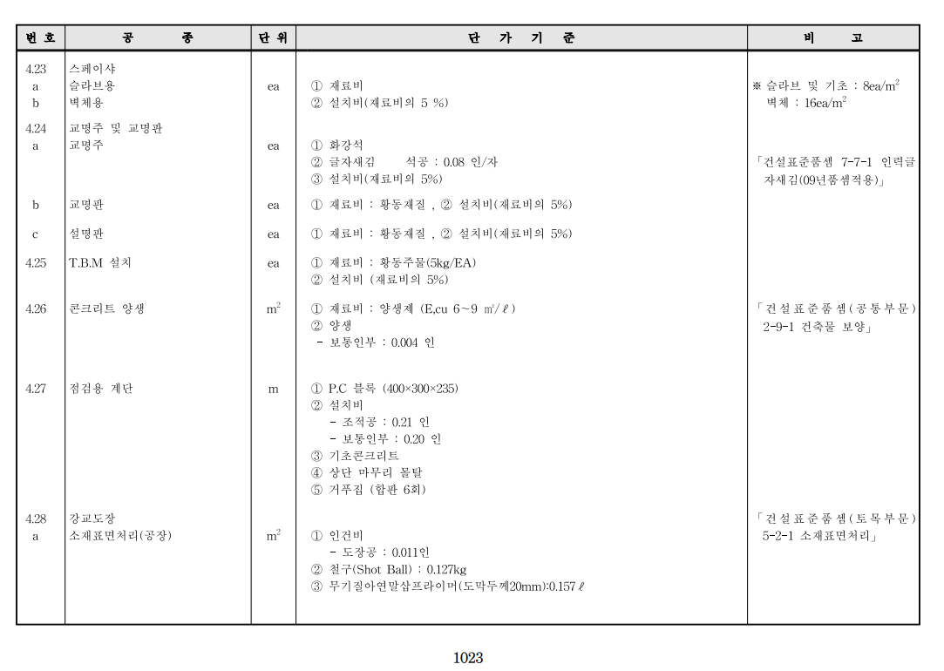

 |  |  |  |  |  |  |  |  |  |  |  |  |  | 수량 | 1일시공량
 |  |  |  |  |  |  |  |  |  |  |  |  |  | 1 | 37 | 0.027027027027
 |  |  |  |  |  |  |  |  |  |  |  |  |  | 8 | 37 | 0.21621621622

 |  |  |  |  |  |  |  |  |  |  |  |  | 0

